Накладная-№3
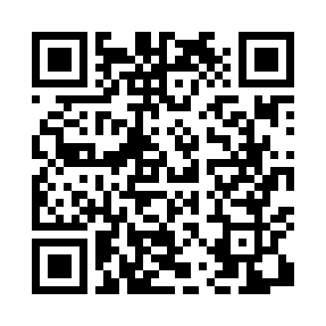
Номер товарно-транспортной накладной: |  |  | Торговый представитель: Kamol aka
Поставщик: Toshkent falcon fly 2 |  |  | Телефон торгового представителя: +998979626299
Дата отгрузки: 29.11.2025 |  |  | Контрагент: """" Klient
Дата консигнации: |  |  | Адрес:
Доставщик: |  |  | Телефон:
Телефон доставщика:
Время заказа: 29.11.2025 17:02:23
№ | Штрих-код | Название товаров (работ,услуг) | Количество | Количество в кейсе | Цена | Сумма
 |  |  | 6 |  |  | 272000
1 | 6905621392531 | Маленькая ложка DB-92-53 | 2 | 2 шт. | 36,000 | 72,000
2 | 6905621392517 | Ложка Вилка DB-92-51 | 2 | 2 шт. | 50,000 | 100,000
3 | 6905621392524 | Ложка Вилка DB-92-52 | 2 | 2 шт. | 50,000 | 100,000
Итого: 272000

